EQUESTRIAN RED
 |  |  |  |  |  |  |  |  |  |  |  | Mã số: |  | MER.QT-1.BM.4
 |  |  |  |  |  |  |  |  |  |  |  | Lần ban hành: |  | 01
 |  |  |  |  |  |  |  |  |  |  |  | Số trang |  | 03/03
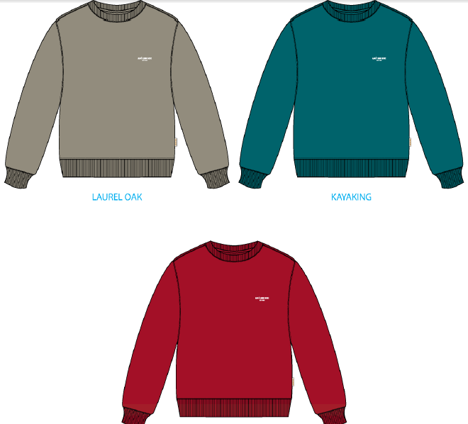
 | THÚY/ TUYỀN: 444
 | CUTTING DOCKET |  |  |  |  |  | TÁC NGHIỆP SẢN XUẤT: THAM KHẢO CÁCH MAY THEO ÁO MẪU PPS SS25CS017 MÀU KAYAKING CHUYỂN CÙNG TÁC NGHIỆP + COMMENT ĐÍNH KÈM
 | JOB NUMBER: |  | A15 SS25 G2735
 | STYLE NUMBER: |  | SS25CS017
 | STYLE NAME : |  | SEASONAL MICRO DIN CREWNECK
 | SEASON: |  | SS25
 | TÊN HÀNG: |  | CREWNECK |  |  |  |  | DROP: |  |  | MAINLINE
 | NGÀY CẤP: |  | 16-Dec-24 |  |  |  |  | VẢI CHÍNH: |  |  | C2300234 - FRENCH TERRY 100% COTTON _ 530 GSM
 | NGÀY GIAO HÀNG: |  | 26-Dec-24 |  |  |  |  | THÀNH PHẦN VẢI: |  |  | 100% COTTON
 |  |  |  |  |  |  |  | KHỔ VẢI:
 | Xí nghiệp: |  | UN-AVAILABLE |  |  |  |  | KHÁCH HÀNG: |  |  | ALD
 | XUẤT NGÀY

 |  | SKU | COLOR | SIZE: | XS | S | M | L | XL | XXL |  |  |  |  | TOTAL
 | ORDER CUT |  | EQUESTRIAN RED |  | 6 | 23 | 54 | 63 | 40 | 14 |  |  |  |  | 200
 | EXTRA (+/-) |  | EQUESTRIAN RED |  | 1 | 1 | 3 | 4 | 2 | 1 |  |  |  |  | 12
 | PAUL'S SAMPLE |  | EQUESTRIAN RED |  | 1 | 2 | 2 | 2 | 2 | 2 |  |  |  |  | 11
 | TOP/SMS |  | EQUESTRIAN RED |  |  |  | 2 |  |  |  |  |  |  |  | 2
 | TOTAL : |  | EQUESTRIAN RED |  | 8 | 26 | 61 | 69 | 44 | 17 |  |  |  |  | 225

 | GRAND TOTAL: |  |  |  | 8 | 26 | 61 | 69 | 44 | 17 |  |  |  |  | 225

 | PHẦN A: VẢI
VẢI |  |  | VỊ TRÍ | MÀU | ĐVT | SỐ LƯỢNG ĐƠN HÀNG | ĐỊNH MỨC | SỐ LƯỢNG THEO ĐỊNH MỨC (NET) | LỖI VẢI (DEFECT) + ĐẦU KHÚC | SỐ LƯỢNG CẦN CẤP CHO TEST INHOUSE | SỐ LƯỢNG CẦN CẤP CHO TEST OUTSOURCE | SỐ LƯỢNG CẦN CẤP CHO TỔ CẮT (GROSS) | GHI CHÚ / CODE VẢI
EQUESTRIAN RED |  |  |  |  |  |  |  |  |  |  |  |  |  |  |  | 280
1 | C2300234 - FRENCH TERRY 100% COTTON _ 530 GSM |  | VẢI CHÍNH | EQUESTRIAN RED | M | 225 | 0.89 | 200.3 | 27.2 | 2.0 |  | 229 | ALSS25P0729003E00K, LOT FV010049701B, ÁNH B, CẤP TRIỆT TIÊU : 206M LOT FW009771401, ÁNH A, CẤP 23M CẮT ĐỒNG BỘ THEO TỪNG LOT, KHÔNG ĐƯỢC MIX LOT VẢI KHỔ TO |  |  | 206 | 23
2 | C2300246_RIB 2X2_96% COTTON 4% LYCRA _500GSM |  | BO CỔ/BO TAY/ BO LAI | EQUESTRIAN RED | M | 225 | 0.22 | 49.5 | 2.5 | 0.0 |  | 52 | ALSS25P0729004E00K LOT FV 009772201, ÁNH A+B, CẤP 52M
 | PHẦN B : PHỤ LIỆU
PHỤ LIỆU |  |  |  |  | MÀU PHỤ LIỆU | CODE MÀU | MÀU VẢI |  | ĐVT | SỐ LƯỢNG ĐH | ĐỊNH MỨC | SỐ LƯỢNG THEO ĐM | HAO HỤT | SỐ LƯỢNG CẤP | GHI CHÚ
1 | CHỈ 40/2 MAY CHÍNH + VẮT SỔ |  |  |  | EQUESTRIAN RED | RE8364 | EQUESTRIAN RED |  | CUỘN | 225 | 0.07 | 19 |  | 19 | A15-0761
1 | CHỈ 40/2 MAY NHÃN |  |  |  | WHITE | BE8064 | EQUESTRIAN RED |  | CUỘN | 225 | 0.01 | 2 |  | 3 | A15-0761
2 | NHÃN CHÍNH ML03 |  |  |  | NATURAL |  | EQUESTRIAN RED |  | PCS | 225 | 1.00 | 225 |  | 225 | A15-0744 /A15-0717
3 | NHÃN THÀNH PHẦN 100% COTTON-ALD-COO-682 |  |  |  | NATURAL |  | EQUESTRIAN RED |  | PCS | 225 | 1.00 | 225 |  | 225 | A15-0745
4 | NHÃN SƯỜN NGOÀI ALD-ML02 |  |  |  | NATURAL |  | EQUESTRIAN RED |  | PCS | 225 | 1.00 | 225 |  | 225 | A15-0744 /A15-0717
5 | DÂY TAPE XƯƠNG CÁ 1CM |  |  |  | EQUESTRIAN RED |  | EQUESTRIAN RED |  | M | 225 | 0.50 | 113 |  | 113 | A15-0749
 | PHẦN C : PHỤ LIỆU ĐÓNG GÓI
PHỤ LIỆU |  |  |  |  | MÀU PHỤ LIỆU | CODE MÀU | MÀU VẢI |  | ĐVT | SỐ LƯỢNG ĐH | ĐỊNH MỨC | SỐ LƯỢNG THEO ĐM | HAO HỤT | SỐ LƯỢNG CẤP | GHI CHÚ
1 | UPC STICKER 3" X 2" |  |  |  | WHITE |  | EQUESTRIAN RED |  | PCS | 225 | 1.00 | 225 |  | 225 | A15-0762
2 | GÓI CHỐNG ẨM |  |  |  | WHITE |  | EQUESTRIAN RED |  | PCS | 225 | 1.00 | 225 |  | 225
3 | THẺ BÀI ALD ALD-T06P - HANGTAG |  |  |  | WHITE |  | EQUESTRIAN RED |  | PCS | 225 | 1.00 | 225 |  | 225 | A15-0744 /A15-0717
4 | POLYBAG ALD Branded Polybag - 15" X 18" (RECYLCED) CODE: ALD PB02-R |  |  |  | CLEAR |  | EQUESTRIAN RED |  | PCS | 225 | 1.00 | 225 |  | 225 | A15-0744
5 | BAO BIG POLYBAG 100X120CM |  |  |  | CLEAR |  | EQUESTRIAN RED |  | PCS | 225 | 0.08 | 19 |  | 19
6 | THÙNG CARTON 60CM (L) *40CM (W)* 30CM (H) |  |  |  | NATURAL |  | EQUESTRIAN RED |  | PCS | 225 | 0.08 | 19 |  | 19
7 | TẤM LÓT THÙNG |  |  |  | NATURAL |  | EQUESTRIAN RED |  | PCS | 225 | 0.17 | 38 |  | 38

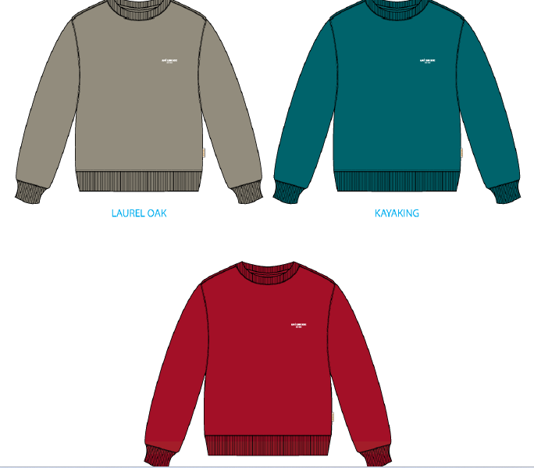
 | PHẦN D : IN / THÊU / WASH |  |  |  |  |  |  |  | PHẦN E : HÌNH
1 | IN : | IN TẠI NGỰC TRÁI - IN BTP TẠI UA
 | CHẤT LƯỢNG VÀ KÍCH THƯỚC
 | MÀU VẢI | DUYỆT HÌNH IN THEO
 | EQUESTRIAN RED | THEO S/O APPROVED
 | KAYAKING | THEO S/O APPROVED
 | LAUREL OAK | THEO S/O APPROVED

 | THÔNG TIN ĐỊNH VỊ HÌNH IN |  |  | XS | S | M | L | XL | 2XL
 | HÌNH IN THÂN TRƯỚC |  | ĐỊNH VỊ HÌNH IN NGỰC TRÁI TỪ ĐỈNH VAI ĐẾN ĐỈNH HÌNH IN | 7 1/2 in | 7 3/4 in | 8 in | 8 1/4 in | 8 1/2 in | 8 3/4 in | 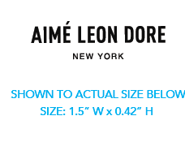
 |  |  | ĐỊNH VỊ HÌNH IN NGỰC TRÁI TỪ GIỮA TRƯỚC | 2 1/2 in | 2 5/8 in | 2 3/4 in | 2 7/8 in | 3 in | 3 1/8 in
2 | THÊU : | KHÔNG THÊU
3 | WASH: | KHÔNG WASH
 | MÀU VẢI | CHẤT LƯỢNG, HIỆU ỨNG DUYỆT THEO
 | EQUESTRIAN RED | MER THÔNG TIN SAU

 | PHẦN F: LƯU Ý
1 | XEM TÀI LIỆU ĐÍNH KÈM
2 | -SỐ LƯỢNG NHÃN SIZE NHƯ SAU :
 | SIZE | XS | S | M | L | XL | XXL | XXXL | TOTAL
 | SỐ LƯỢNG | 8 | 26 | 61 | 69 | 44 | 17 | 0 | 225

2. TRIM CARD
JOB NUMBER: | A15 SS25 G2735
STYLE NUMBER: | SS25CS017
STYLE NAME : | SEASONAL MICRO DIN CREWNECK
 | EQUESTRIAN RED | KAYAKING | LAUREL OAK | LAUREL OAK | 0 | 0 | 0 | 0 | 0 | 0 | 0 | 0 | 0 | 0 | 0 | 0 | 0 | 0
VẢI CHÍNH | EQUESTRIAN RED | KAYAKING | LAUREL OAK
THÀNH PHẦN | C2300234 - FRENCH TERRY 100% COTTON _ 530 GSM
VẢI CHÍNH
C2300246_RIB 2X2_96% COTTON 4% LYCRA _500GSM | EQUESTRIAN RED | KAYAKING | LAUREL OAK
BO CỔ/BO TAY/ BO LAI
CHỈ 40/2 MAY CHÍNH + VẮT SỔ | EQUESTRIAN RED | KAYAKING | LAUREL OAK
SỬ DỤNG TOÀN BỘ ÁO | RE8364 | GR10744B | GR9176
CHỈ 40/2 MAY NHÃN | WHITE | WHITE | WHITE
SỬ DỤNG ĐỂ MAY NHÃN | BE8064 | BE8064 | BE8064
NHÃN CHÍNH ML03 | NATURAL
ĐÍNH 4 CẠNH NHÃN TẠI GIỮA CỔ SAU,TỪ VIỀN CỔ SAU XUỐNG 1,5CM - BÊN TRONG ÁO |  | 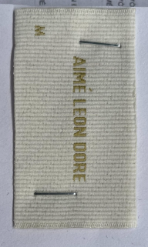
NHÃN THÀNH PHẦN 100% COTTON-ALD-COO-682 | NATURAL
GẬP ĐÔI, MAY TẠI SƯỜN TRÁI NGƯỜI MẶC, 5 INCH TỪ MÉP LAI LÊN ( BÊN TRONG ÁO)
NHÃN SƯỜN NGOÀI ALD-ML02 | NATURAL
GẬP ĐÔI, MAY TẠI SƯỜN TRÁI NGƯỜI MẶC, TỪ LAI ÁO LÊN 7 INCH, MAY ( BÊN NGOÀI ÁO) |  | 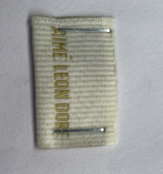
DÂY TAPE XƯƠNG CÁ 1CM | EQUESTRIAN RED | KAYAKING | LAUREL OAK
VIỀN TẠI TRA CỔ SAU
THẺ BÀI ALD ALD-T06P - HANGTAG | WHITE
THEO QUY CÁCH ĐÓNG GÓI
POLYBAG ALD Branded Polybag - 15" X 18" (RECYLCED) CODE: ALD PB02-R | CLEAR
THEO QUY CÁCH ĐÓNG GÓI
BAO BIG POLYBAG 100X120CM | CLEAR
BÊN TRONG THÙNG
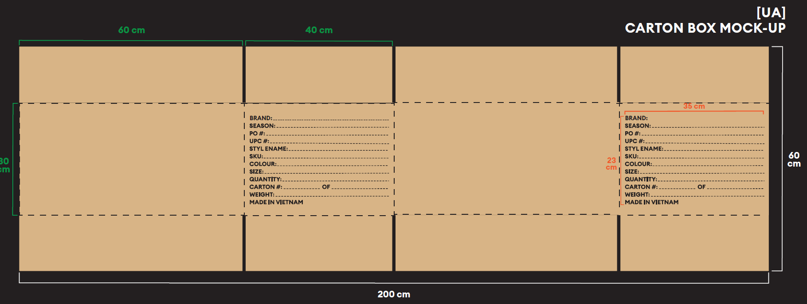
TẤM LÓT THÙNGTHÙNG CARTON 60CM (L) *40CM (W)* 30CM (H) | NATURAL

